Wisma MM UGM 호텔 대리 이체 내역
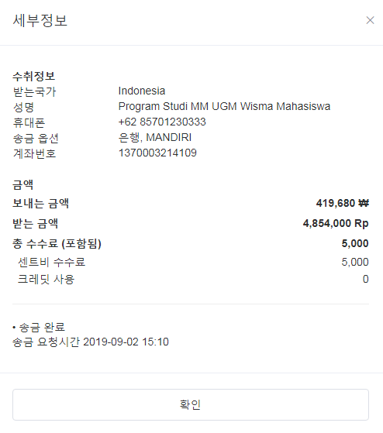
 | 이름 | 금액
1 | 위정연 | Rp1,140,000 | ₩97,470
2 | 조만 | Rp1,370,000 | ₩117,135
3 | Md. Zahid Hossain | Rp2,055,000 | ₩175,908
4 | 정홍주 | Rp122,000 | ₩10,443
5 | MZ Mamun | Rp167,000 | ₩14,295
Total |  | Rp4,854,000 | ₩415,251

